المؤشرات الكلية

سوق العراق للاوراق المالية
جلسة الخميس 2025/11/13 |  |  |  | تقرير أسعار الأسهم المتداولة واخبار الشركات
الجلسة (203)

الاسهم المتداولة المدرجة و OTC |  |  | 647,664,536 |  |  | قيمة الأسهم المتداولة المدرجة و OTC |  | 958,085,350 |  |  | صفقات الشركات المدرجة وOTC | 1085
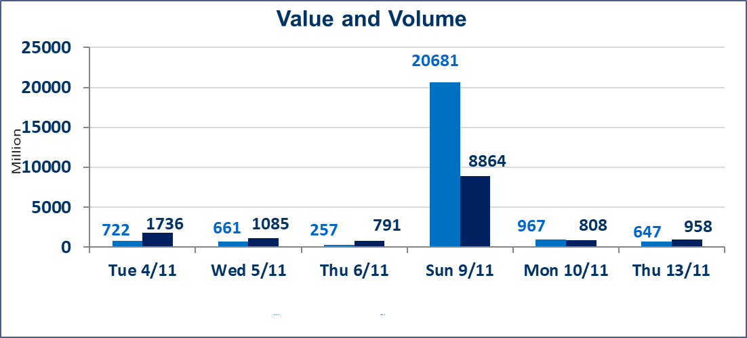
المؤشر60 ISX اليوم | 960.15 |  | نقطة |  |  | المؤشر15 ISX اليوم | 1184.33 | نقطة
المؤشر 60 ISX السابق | 953.45 |  | نقطة |  |  | المؤشر 15 ISX السابق | 1168.39 | نقطة
نسبة التغير | 0.70 |  | % |  |  | نسبة التغير | 1.36 | %
عدد النقاط | 6.70 |  | نقطة |  |  | عدد النقاط | 15.94 | نقطة

الشركات المدرجة | 104 | OTC | 11 | 115 |  | الشركات غير المتداولة المدرجة | 40 | OTC | 9 | 49
الشركات المتداولة | 48 | OTC | 1 | 49 |  | الشركات المرتفعة |  |  | 18
شركات الهيئة العامة |  |  |  | 3 |  | الشركات المنخفضة |  |  | 7
الموقوفة بقرار من هيأة الأوراق المالية |  |  |  | 13
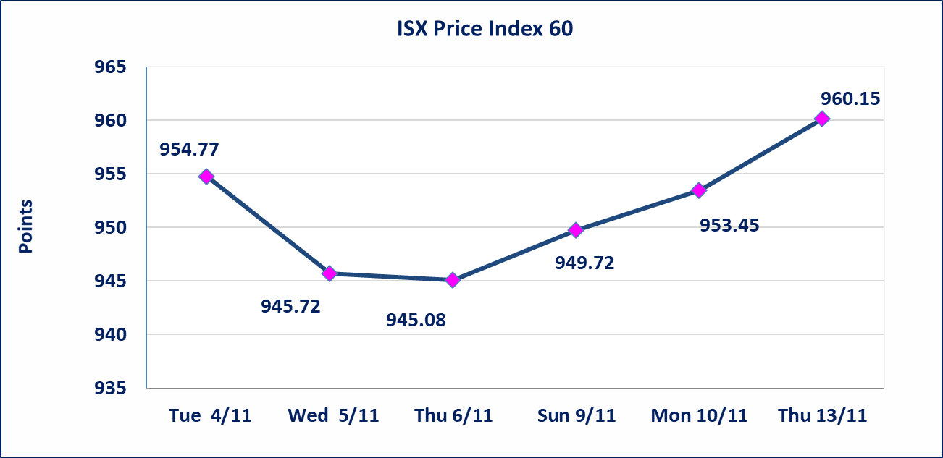
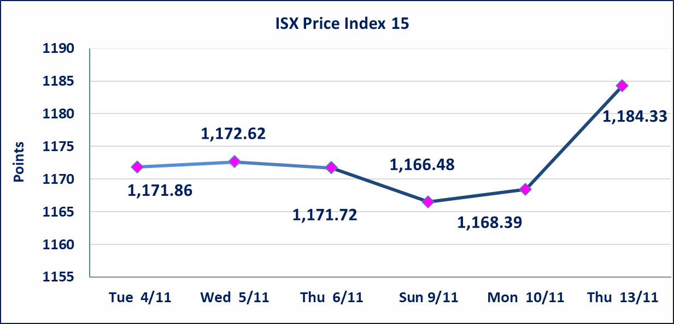

بابل للإنتاج الحيواني والنباتي (ABAP) | أرسل سوق العراق للاوراق المالية كتاب إلى شركة بابل للانتاج الحيواني للافصاح عن اهم الاحداث الجوهرية التي أدت إلى إرتفاع سعر السهم لجلستين بكامل حدود نسبة التغير لجسلتي 11/10 و 2024/11/13.
العراقية لصناعات الكارتون (IICM) | أرسل سوق العراق للاوراق المالية كتاب إلى شركة صناعات الكارتون للافصاح عن اهم الاحداث الجوهرية التي أدت إلى إرتفاع سعر السهم لجلستين بكامل حدود نسبة التغير لجسلتي 11/10 و 2024/11/13.
البادية للتامين (NBAD) | تم البدء بعمليات ايداع شهادات اسهم المساهمين لشركة البادية للتأمين إعتباراً من جلسة الاثنين 2025/11/10 وسيتم اطلاق التداول اعتبارا من جلسة الاثنين 202/12/1 بعد ايداع 5% من رأس المال او بعد مرور (21) يوم من تاريخ بدء الايداع في منصة الشركات غير المدرجة ISX-OTC.
ايقاف السندات | تم ايقاف التداول على سندات اعمار الاصدارية الثانية فئة (500,000) اعتبارا من جلسة الخميس 2025/11/13.
الحد الأعلى والادنى للتغير في السعر | نسبة التغير في المنصة النظامية (15%)، نسبة التغير في المنصة الثانية (20%)، نسبة التغير في المنصة الثالثة (5%) إرتفاعاً وإنخفاضاً من سعر الاغلاق السابق.
Web site : www.isx-iq.net E-mail : info-isx@isx-iq.net |  |  |  |  | 07834000034 - 07711211522 : ص . ب :3607 العلوية الهاتف |  |  |  |  |  | بغداد /الكرادة/ قرب المسرح الوطني /مجاور مصرف الخليج التجاري

نسبة التغير
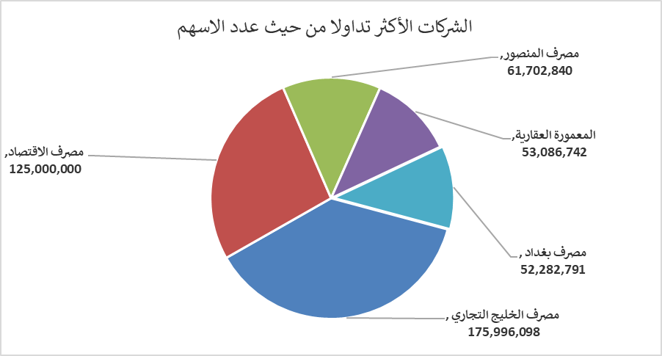
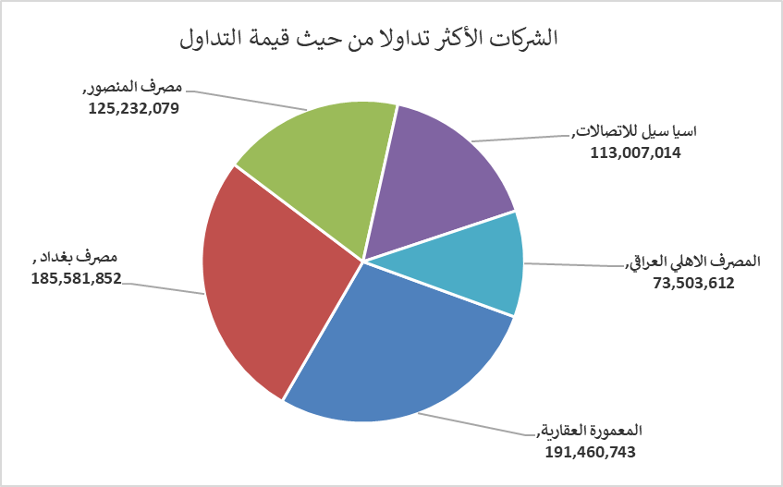
الشركات الأكثر ارتفاعاً وانخفاضاً

نسبة التغير لاسعار الاغلاق الاكثر ارتفاعاً |  |  |  | نسبة التغير لاسعار الاغلاق الاكثر انخفاضاً
اسم الشركة | اغلاق | التغير(%) | الاسهم المتداولة | اسم الشركة | اغلاق | التغير (%) | الاسهم المتداولة
المدينة السياحية لسد الموصل | 8.620 | 14.93 | 40,000 | مصرف الاقتصاد | 0.230 | -8.00 | 125,000,000
بابل للإنتاج الحيواني والنباتي | 4.780 | 14.90 | 51,000 | مصرف الاستثمار العراقي | 0.210 | -4.55 | 5,482,229
العراقية لصناعات الكارتون | 1.960 | 14.62 | 1,034,422 | فندق أشور | 28.000 | -1.75 | 11,000
مصرف العطاء الاسلامي | 0.100 | 11.11 | 105,300 | المنصور للصناعات الدوائية | 2.400 | -1.23 | 6,487,105
مصرف سومر التجاري | 0.110 | 10.00 | 5,650,641 | الخازر لانتاج المواد الانشائية | 1.180 | -0.84 | 505,388

الشركات الاكثر نشاطا حسب الاسهم المتداولة (حجم التداول) |  |  |  | الشركات الاكثر نشاطا حسب القيمة المتداولة
اسم الشركة | اغلاق | التغير(%) | الاسهم المتداولة | اسم الشركة | اغلاق | التغير (%) | القيمة المتداولة
مصرف الخليج التجاري | 0.290 | 0.00 | 175,996,098 | المعمورة العقارية | 3.670 | 4.26 | 191,460,743
مصرف الاقتصاد | 0.230 | -8.00 | 125,000,000 | مصرف بغداد | 3.580 | 1.70 | 185,581,852
مصرف المنصور | 2.030 | 0.00 | 61,702,840 | مصرف المنصور | 2.030 | 0.00 | 125,232,079
المعمورة العقارية | 3.670 | 4.26 | 53,086,742 | اسيا سيل للاتصالات | 13.100 | 1.55 | 113,007,014
مصرف بغداد | 3.580 | 1.70 | 52,282,791 | المصرف الاهلي العراقي | 4.690 | 3.76 | 73,503,612

